저장 테이블 정보
Type: SP_W
Version Create
실적기준일: | 당주 월요일 기준(CUTOFF 버전기준)
계획구간: | DM_PLN_SALES_PLAN_C
실적구간: | DM_PLN_SALES_PLAN_RESULT_C
ETC데이터: | DM_PLN_SALES_ETC_REPORT_C ( 가장 최신 버전의 ETC 데이터 )
 | [Demand > Demand Plan > ETC Sales Reports 화면의 데이터]
 | ※ Demand > Demand Plan > Sales Plan 화면에서 입력하는 ETC 데이터는 포함하지 않는다

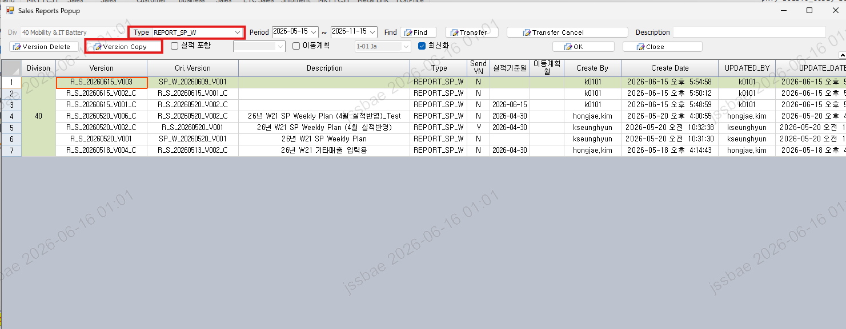

Type: REPORT_SP_W
Version Copy
1. 실적 기준일을 설정하는 경우 (ETC의 실적월 설정: 말일자로 설정하는 경우에는 해당 월, 아니면 직전 월)
계획구간: | DM_PLN_SALES_PLAN_REPORT_C
실적구간: | DM_PLN_SALES_PLAN_RESULT
ETC데이터: | DM_PLN_SALES_ETC_REPORT_C ( 가장 최신 버전의 ETC 데이터 )
 | [Demand > Demand Plan > ETC Sales Reports 화면의 데이터]
 | ※ Demand > Demand Plan > Sales Plan 화면에서 입력하는 ETC 데이터는 포함하지 않는다
2. 실적 기준일을 설정하지 않은경우
계획구간: | DM_PLN_SALES_PLAN_REPORT_C
ETC데이터: | DM_PLN_SALES_ETC_REPORT_C ( 가장 최신 버전의 ETC 데이터 )
 | [Demand > Demand Plan > ETC Sales Reports 화면의 데이터]
 | ※ Demand > Demand Plan > Sales Plan 화면에서 입력하는 ETC 데이터는 포함하지 않는다

조회 테이블 정보
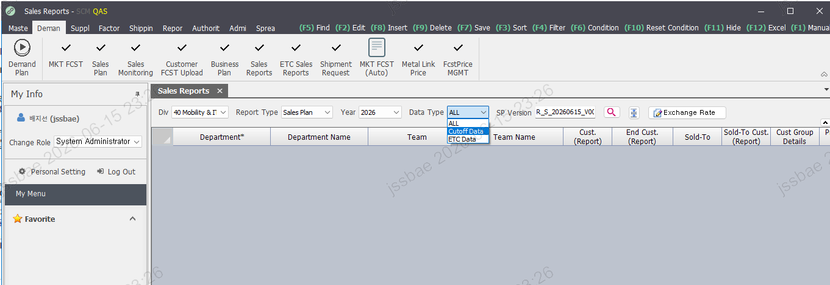

테이블: DM_PLN_SALES_PLAN_REPORT_C

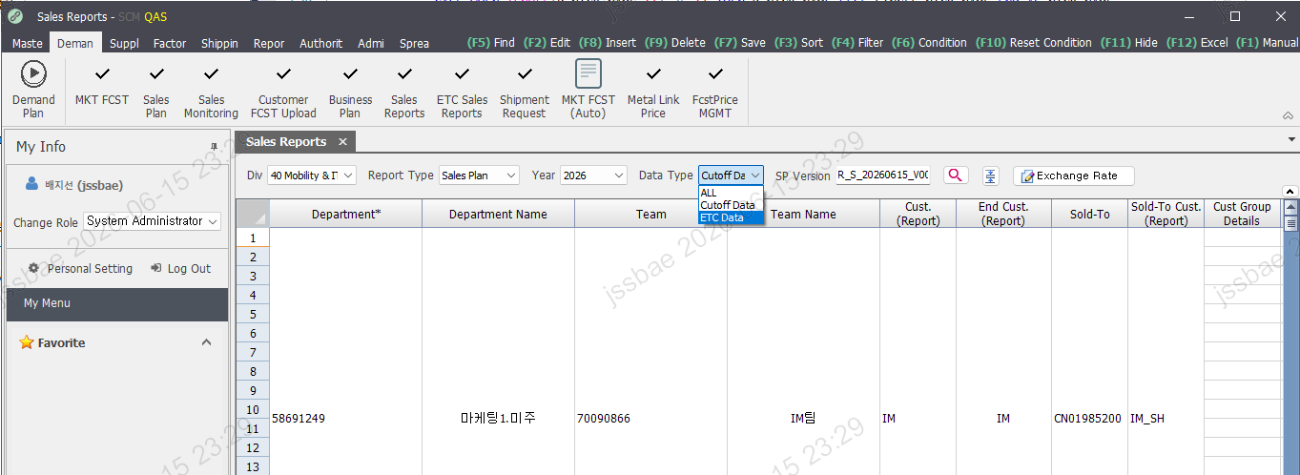

테이블: DM_PLN_SALES_ETC_REPORT_C

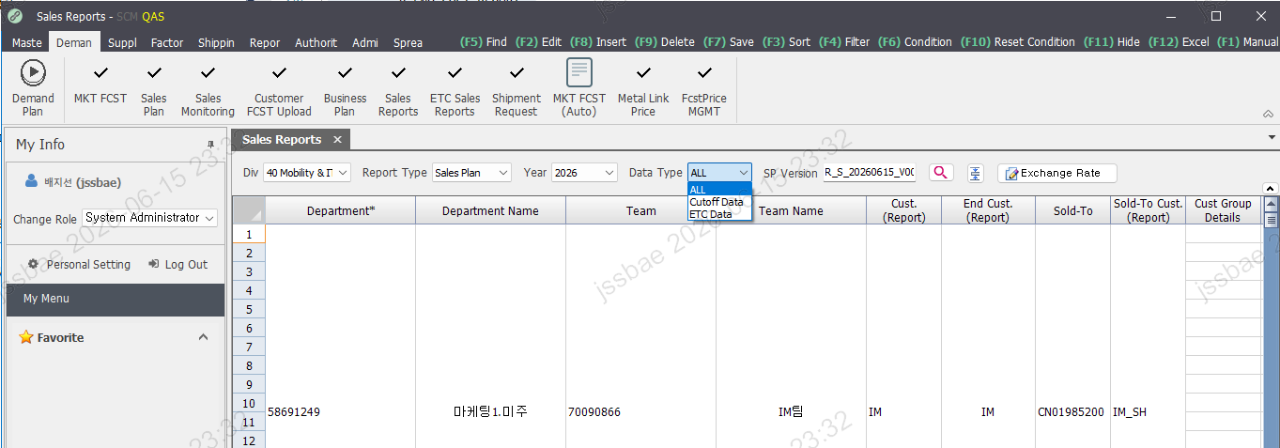

테이블: DM_PLN_SALES_ETC_REPORT_C
테이블: DM_PLN_SALES_PLAN_REPORT_C

